Damas_4
Changer l'année en B1 du feuillet Fériés
Récapitulatif d'astreintes
Nom et prénom du salarié : |  |  |  |  |  |  | Matricule:
Période du lundi 05 juil 2021 au mercredi 14 juil 2021 |  |  |  |  |  | suivant l'arrêté N°1095 DIPAC du 5 juillet 2012
Date | Férié | Heure |  | Nombre d'heures |  |  | Délai

 |  | Appel | Retour | Lundi à Vendredi de 05h - 07h + 18h - 22h + Samedis entre 5h-22h | Dimanche et jour fériés de 05h - 22h | Tous les jours de 22h à 5h

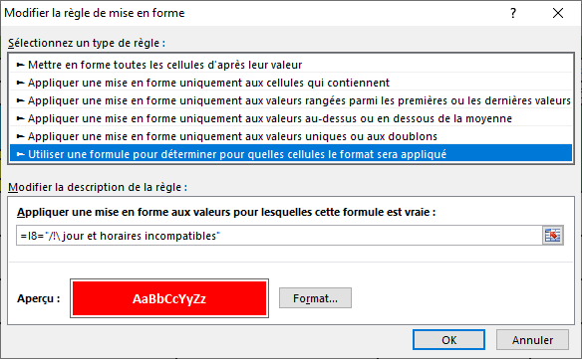
2021-07-05 |  | 9:00:00 | 10:00:00 |  |  |  | 1:00:00 | /!\ jour et horaires incompatibles | 9.00 | 10.00
2021-07-11 |  | 7:20:00 | 8:00:00 |  | 0.66666666667 |  | 0:40:00 |  | 7.33 | 8.00
2021-07-11 |  | 10:44:00 | 11:35:00 |  | 0.85 |  | 0:51:00 |  | 10.73 | 11.58
2021-07-11 |  | 12:46:00 | 13:26:00 |  | 0.66666666667 |  | 0:40:00 |  | 12.77 | 13.43
2021-07-11 |  | 22:30:00 | 2:00:00 |  |  | 3.50 | 3:30:00 |  | 22.50 | 2.00
2021-07-14 | F | 6:30:00 | 7:12:00 |  | 0.7 |  | 0:42:00 |  | 6.50 | 7.20
 |  |  |  |  |  | Total | 7:23:00

 |  |  |  | Signature de l'employé | Signature du Chef de Service |  | Signature de la Direction du Service

• En A3 concaténation pour éviter d'avoir à changer la période à chaque changement de tableau (prend en compte les dates mini et maxi de la zone A8-A13
et séparation en 2 zones de cellules fusionnées
•• Suppression des fusions de cellules et augmentation de la hauteur de lignes pour compenser
••• Suppression des fusions des colonnes A-B pour créer une colonne qui indique si le jour en A est férié grace au tableau du feuillet "Fériés"
et qui sert pour les formules en E et F
•••• Pour les formules j'ai considéré que les horaires entrés en C et D sont compris dans les périodes considérées - à préciser si ce n'est pas toujours le cas.
Voir les formules modifiées sur les 3 colonnes E, F, G
••••• En colonne I (I8:I13) une formule qui indique que les horaires entés sont incompatibles avec le jour en colonne A
C'est complété par une MFC

